阵容
 |  |  | 河道
我方阵容 |  |  |  | 敌方阵容
A | B |  |  | A | B | C
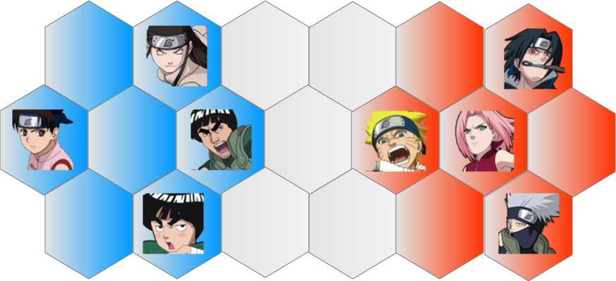
 |  | C |  | D
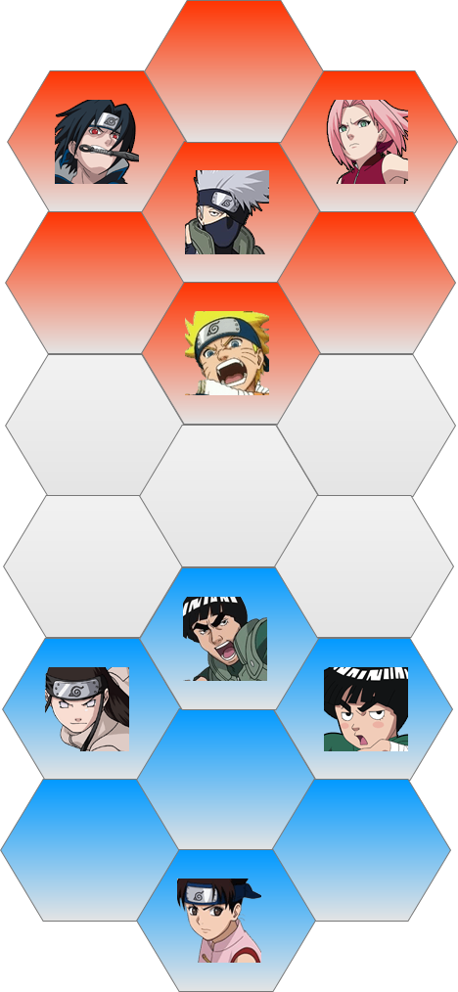
D | E |  |  | E

